ログイン画面
外部設計書 |  |  |  |  | 画面名 |  | ログイン画面 |  |  |  | 作成者 | 藤橋遼太郎 |  |  | 更新者
 |  |  |  |  | システム名 |  | TBA |  |  |  | 作成日 | 2023-06-07 |  |  | 更新日
 |  |  |  |  | 備考

 | 画面設計

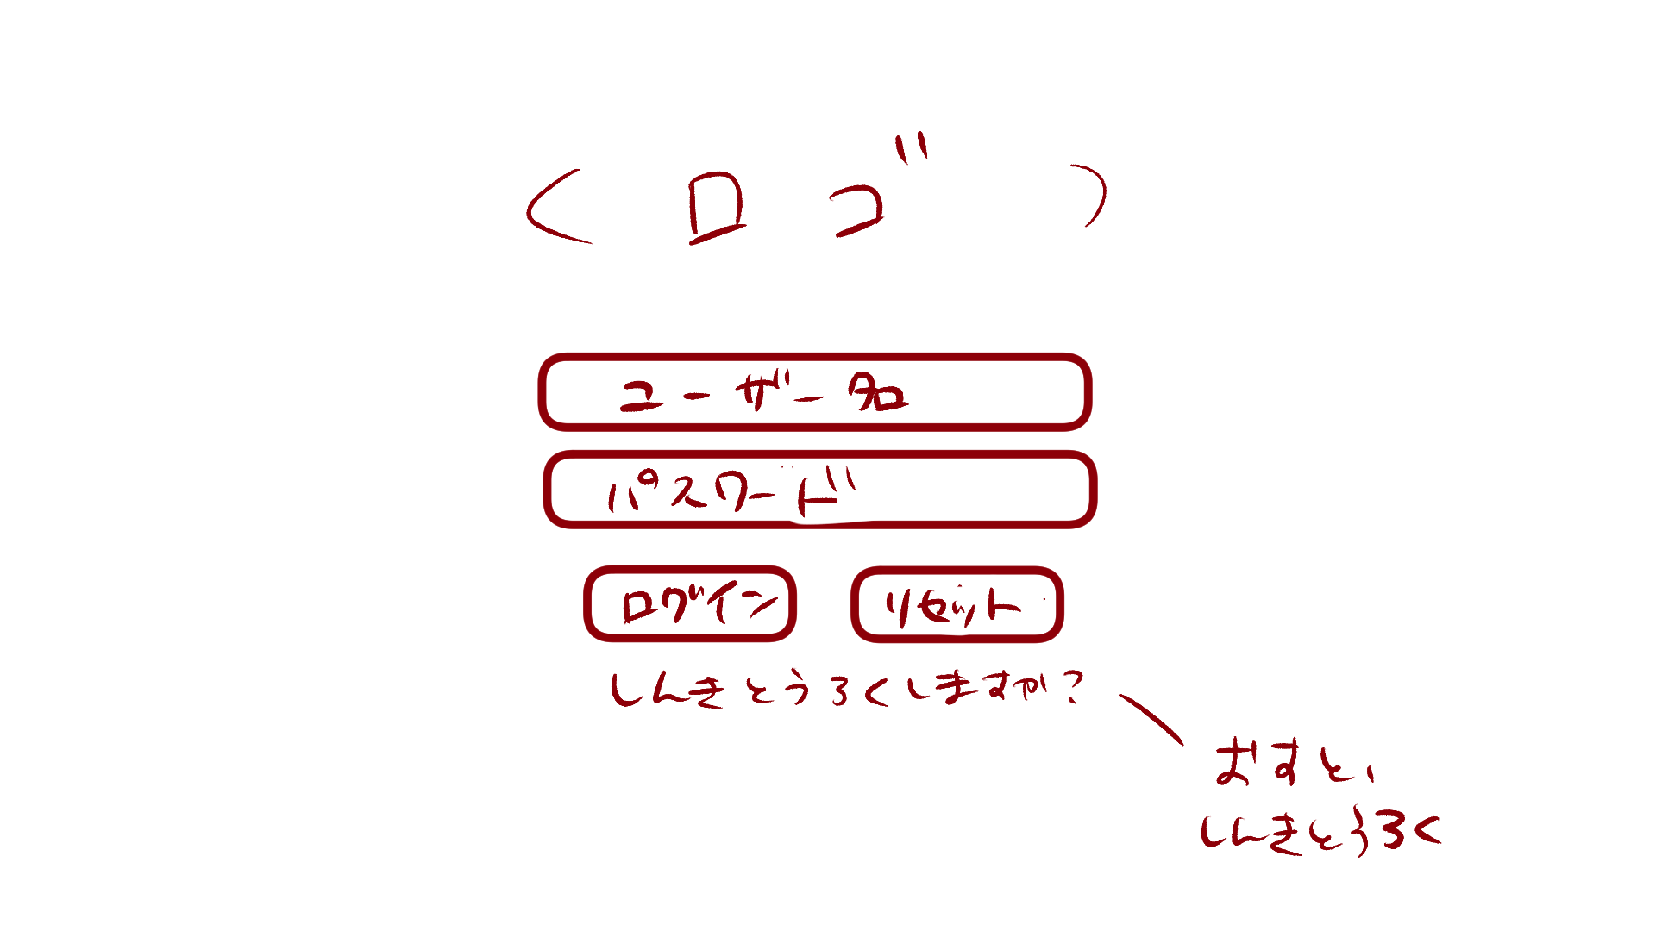

6

１

2

3
4

5

 | 機能設計

 |  | 「１ ユーザ名」入力
 |  |  | ユーザ名を入力。

 |  | 「２ パスワード」入力
 |  |  | パスワードを入力。

 |  | 「３ ログイン」クリック
 |  |  | データベースにユーザ名とパスワードが保存されている場合、ログイン可能。
 |  |  | 保存されていない場合、「入力されたユーザ名、パスワードは現在ご利用いただけません」とエラーメッセージを表示。

 |  | 「４ リセット」クリック
 |  |  | ユーザ名、パスワードが入力された状態の場合、入力内容を消去する。

 |  | 「５ 新規登録」クリック
 |  |  | 新規登録画面に遷移する。

 |  | 「６ ロゴ」
 |  |  | このアプリのロゴを表示する。

 | 項目定義書

 | No |  | 物理名 | 論理名 |  | 画面型 |  | データ型 | min | max | DBテーブル |  | DBカラム | 備考
 |  | 1 | username | ユーザ名入力 |  | Textbox |  | String | 1 | 10 | users |  | user | 「ユーザ名は10文字以内で作成してください」とエラーメッセージを出す。
 |  | 2 | password | パスワード入力 |  | Password |  | String | 1 | 10 | users |  | pw
 |  | 3 | login_button | ログインボタン |  | Link
 |  | 4 | reset_button | リセットボタン |  | Button
 |  | 5 | signup | 新規登録 |  | Link |  | String
 |  | 6 | logo | ロゴ |  | image

新規登録
外部設計書 |  |  |  |  |  | 画面名 |  | 新規登録 |  |  |  | 作成者 |  |  | 更新者
 |  |  |  |  |  | システム名 |  |  |  |  |  | 作成日 |  |  | 更新日
 |  |  |  |  |  | 備考

 | 画面設計

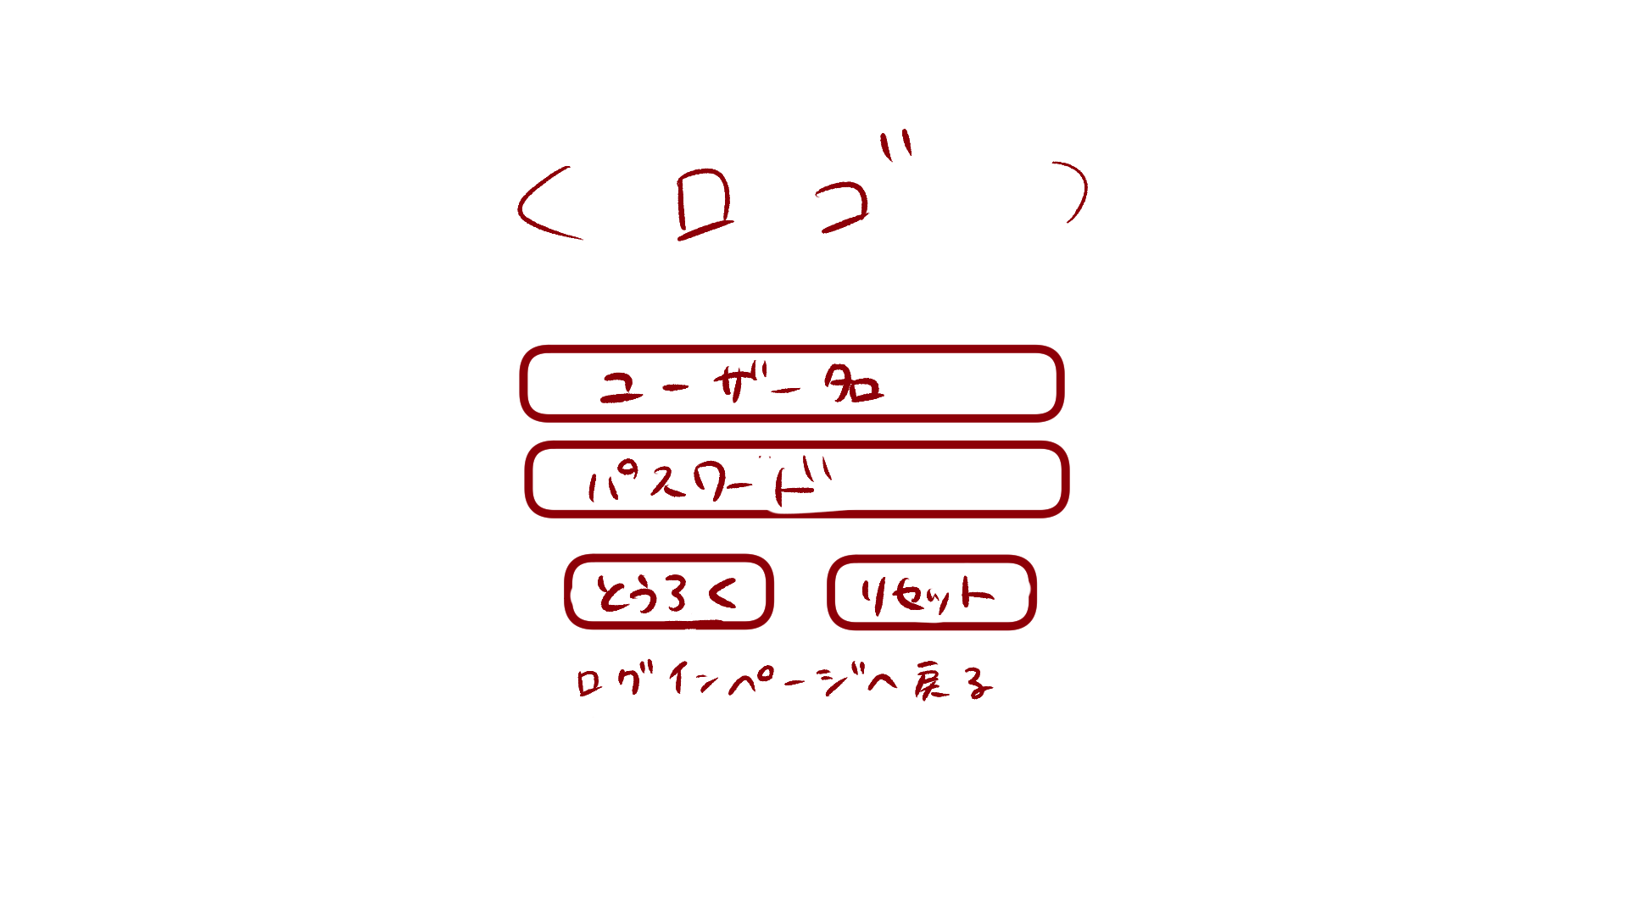

１

２

 | 機能設計

 |  |  | 「１ 登録ボタン」クリック
 |  |  |  | 登録結果画面に遷移する。

 |  |  | 「２ ログインページへ戻る」クリック
 |  |  |  | 新規登録画面へ遷移

 | 項目定義書

 | No |  | 物理名 |  | 論理名 |  | 画面型 |  | データ型 | min | max | DBテーブル | DBカラム | 備考
 |  | 1 | regist_button |  | 登録ボタン |  | Button
 |  | 2 | return_login |  | ログインページ遷移 |  | Link |  | String

登録完了ポップアップ
外部設計書 |  |  |  |  |  | 画面名 |  | 登録完了 |  |  |  | 作成者 |  |  | 更新者
 |  |  |  |  |  | システム名 |  |  |  |  |  | 作成日 |  |  | 更新日
 |  |  |  |  |  | 備考

 | 画面設計

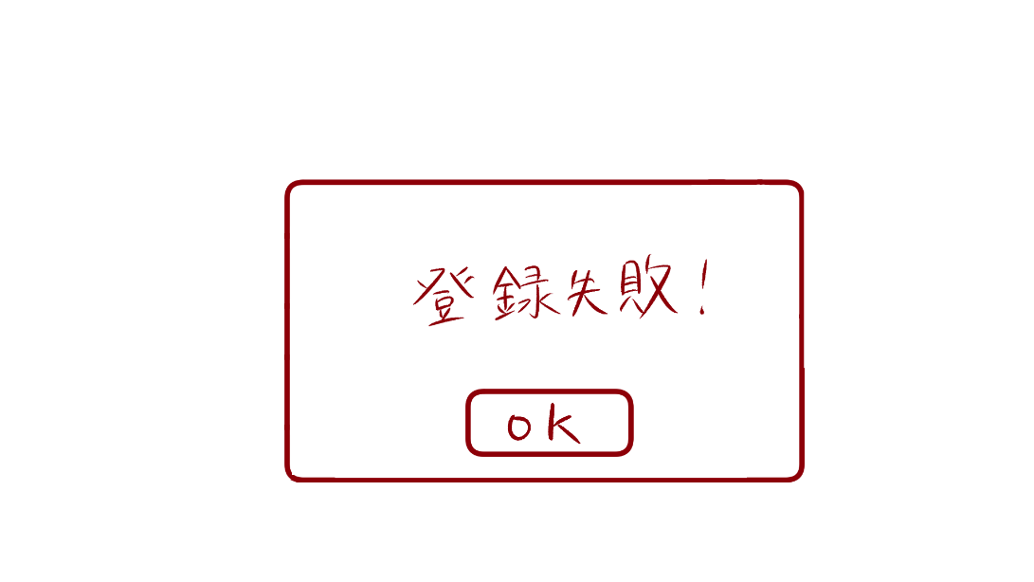
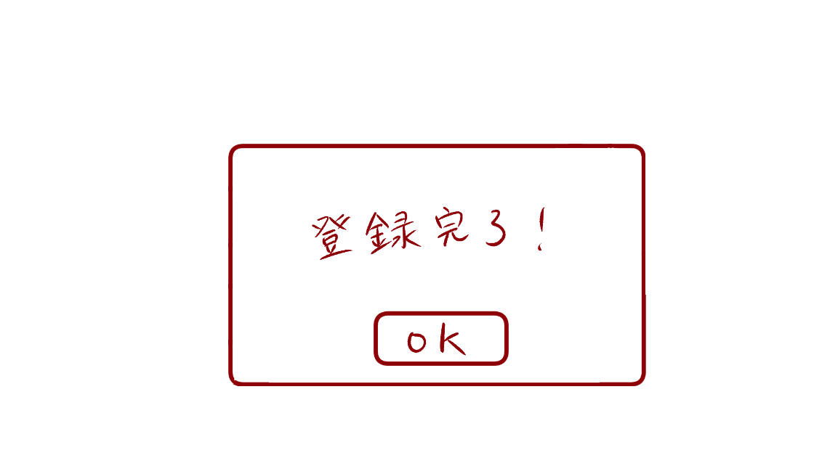
１
１

 | 機能設計

 |  |  | 「１ 登録結果ポップアップ」
 |  |  |  | 登録が完了した場合、「登録完了」と表示する
 |  |  |  | 登録が失敗した場合、「登録失敗」と表示する
 |  |  |  | 「ok」をクリックするとログイン画面に戻る。

 | 項目定義書

 | No |  | 物理名 |  | 論理名 |  | 画面型 |  | データ型 | min | max | DBテーブル | DBカラム | 備考
 |  | 1 | result |  | 登録結果 |  | Pop up

アイキャッチ
外部設計書 |  |  |  |  |  | 画面名 |  | アイキャッチ |  |  |  | 作成者 |  |  | 更新者
 |  |  |  |  |  | システム名 |  |  |  |  |  | 作成日 |  |  | 更新日
 |  |  |  |  |  | 備考

 | 画面設計

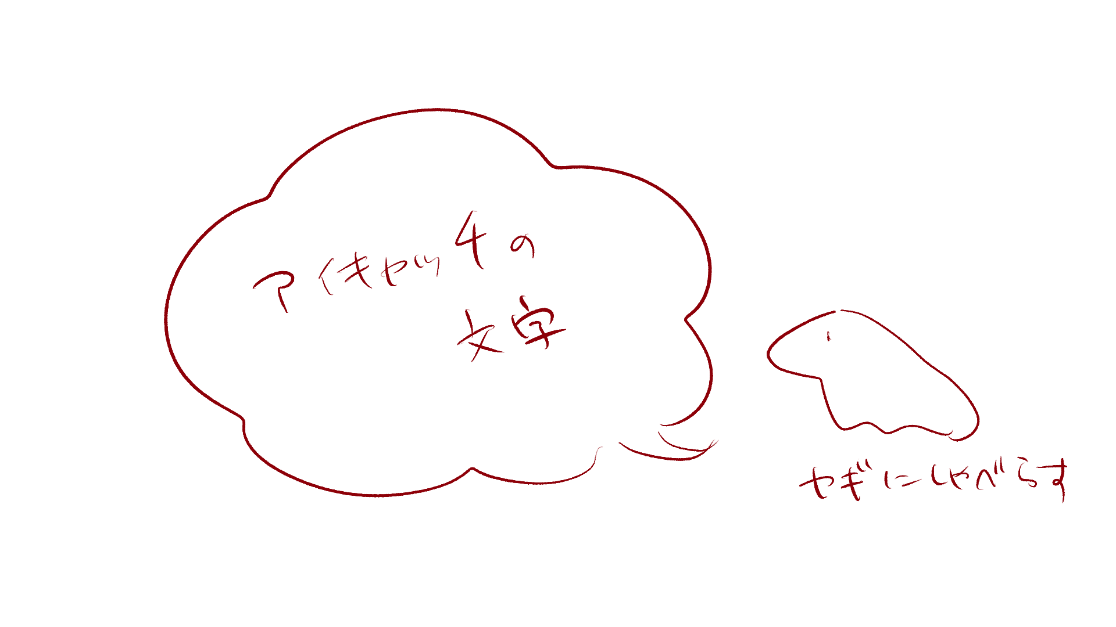

2

１

 | 機能設計

 |  |  | 「１ アイキャッチの文章」
 |  |  |  | ログイン後、3秒間アイキャッチを表示
 |  |  |  | 内容はユーザのタグ付けによって変更

 |  |  | 「２ アイキャッチの画像」
 |  |  |  | ログイン後、3秒間アイキャッチを表示

 | 項目定義書

 | No |  | 物理名 |  | 論理名 |  | 画面型 |  | データ型 | min | max | DBテーブル | DBカラム | 備考
 |  | 1 | eyecatch |  | アイキャッチ |  | Sentence |  | String | 1 | 50 | eyecatches | message
 |  | 2 | eyecatch_image |  | アイキャッチ画像 |  | Image

トップ
外部設計書 |  |  |  |  |  | 画面名 |  | トップ |  |  |  | 作成者 |  |  | 更新者
 |  |  |  |  |  | システム名 |  |  |  |  |  | 作成日 |  |  | 更新日
 |  |  |  |  |  | 備考

 | 画面設計
１０
１１
９
９

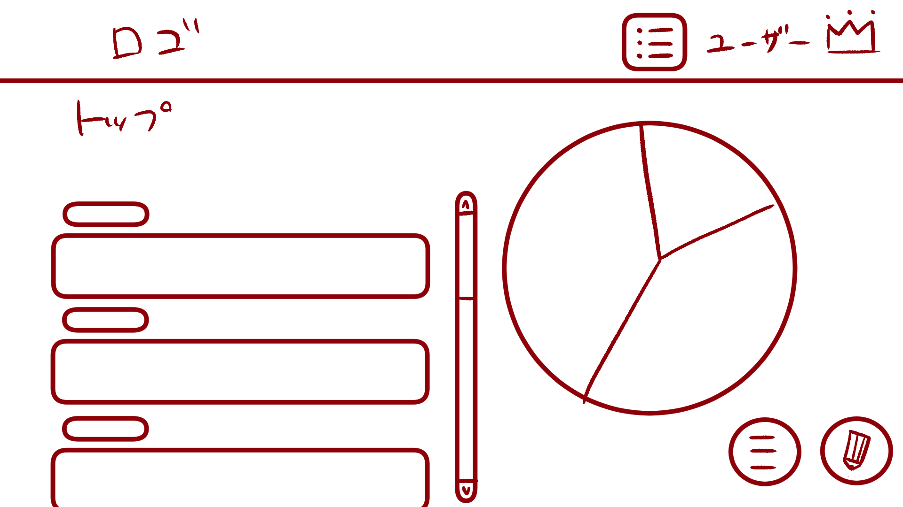
１
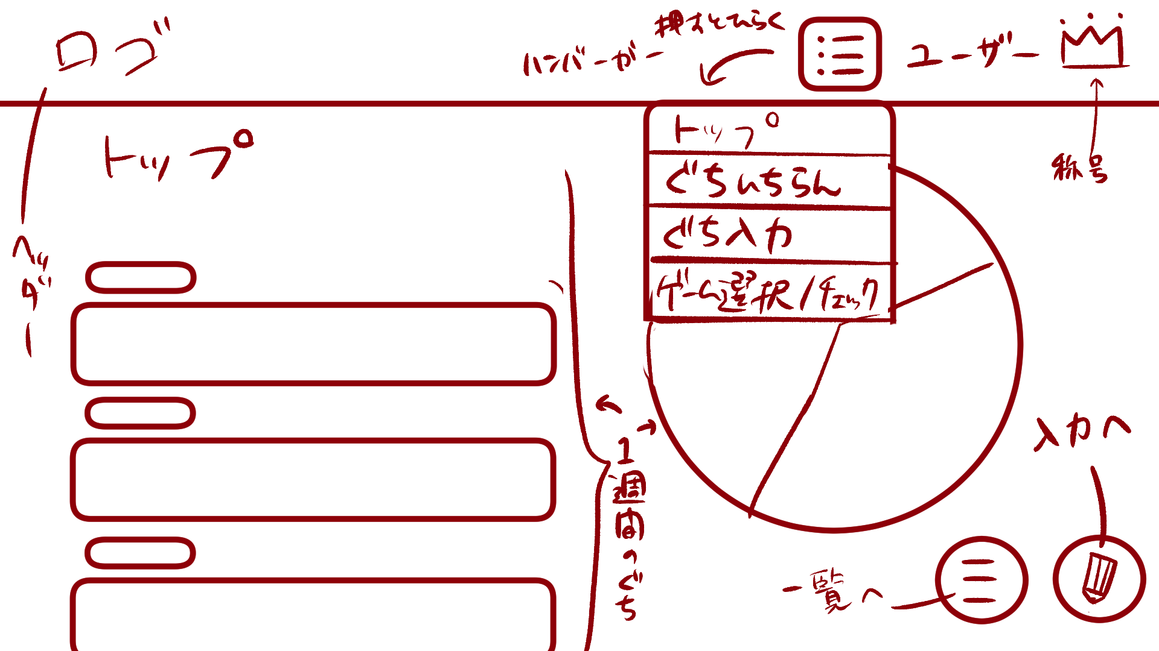

２
５
８

３

４

６
７

 | 機能設計

 |  |  | 「１ ロゴ」
 |  |  |  | このアプリのロゴを表示する。
 |  |  |  | ロゴの画像をクリックするとトップ画面に遷移する。

 |  |  | 「２ タイトル」
 |  |  |  | トップページのタイトルを表示する。

 |  |  | 「３ タグ」
 |  |  |  | 新規愚痴入力で選択した愚痴のタグが表示される。

 |  |  | 「４ 愚痴内容」
 |  |  |  | 新規愚痴入力で選択した愚痴の内容が表示される。

 |  |  | 「５ スクロールバー」スクロール
 |  |  |  | 愚痴の内容（画面左）のみをスクロール可能なスクロールバーである。

 |  |  | 「６ 愚痴一覧表示ボタン」クリック
 |  |  |  | 愚痴一覧表示画面に遷移する。

 |  |  | 「７ 新規愚痴入力ボタン」クリック
 |  |  |  | 愚痴入力画面に遷移する。

 |  |  | 「８ 週間円グラフ」
 |  |  |  | 直近1週間の愚痴のタグの割合を示す円グラフである。

 |  |  | 「９ ハンバーガーメニュー」クリック
 |  |  |  | ボタンを押すとメニューが開く
 |  |  |  | 「トップ画面」「愚痴一覧表示画面」「愚痴入力画面」「ゲーム選択/チェックボックス画面」に遷移可能

 |  |  | 「１０ ユーザ名表示」
 |  |  |  | ログイン中のユーザ名を表示する。

 |  |  | 「１１ 称号表示」クリック
 |  |  |  | ユーザが獲得とした称号を表示する。
 |  |  |  | 称号をクリックした際、プルダウンメニューが表示され、獲得した称号をクリックすることが可能である。

 | 項目定義書

 | No |  | 物理名 |  | 論理名 |  | 画面型 |  | データ型 | min | max | DBテーブル | DBカラム | 備考
 |  | 1 | logo |  | ロゴ |  | Image |  | Link
 |  | 2 | title |  | タイトル |  | Sentence |  | String
 |  | 3 | tag |  | タグ |  | Sentence |  | String |  |  | murmurs | tag
 |  | 4 | murmur |  | 愚痴内容 |  | Sentence |  | String | 1 | 200 | murmurs | murmur
 |  | 5 | scrollbar |  | スクロールバー |  | Change
 |  | 6 | murlist_button |  | 愚痴一覧表示ボタン |  | Button
 |  | 7 | murinput_button |  | 愚痴一覧入力ボタン |  | Button
 |  | 8 | weekly_piegraph |  | 週間円グラフ |  | Graph |  |  |  |  | murmurs | tag
 |  | 9 | hamburger |  | ハンバーガーメニュー |  | Menu
 |  | 10 | login_user |  | ユーザ名表示 |  | Sentence |  | String | 1 | 10
 |  | 11 | crown_user |  | 称号表示 |  | image

愚痴一覧表示
外部設計書 |  |  |  |  |  | 画面名 |  | 愚痴一覧表示 |  |  |  | 作成者 |  |  | 更新者
 |  |  |  |  |  | システム名 |  |  |  |  |  | 作成日 |  |  | 更新日
 |  |  |  |  |  | 備考

 | 画面設計

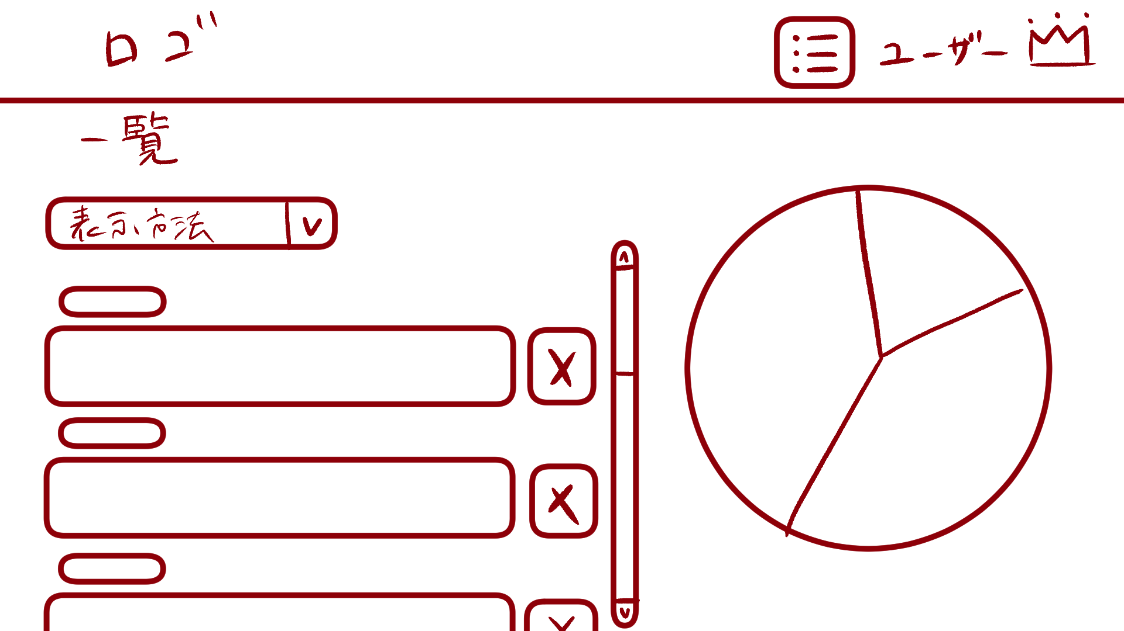

３
１

２

 | 機能設計

 |  |  | 「１ 表示方法プルダウンメニュー」クリック
 |  |  |  | 「新しい順」「古い順」「タグ順」で愚痴の一覧の表示方法変更可能。

 |  |  | 「２ 削除ボタン」クリック
 |  |  |  | 登録した愚痴の削除が可能。
 |  |  |  | 削除ボタンにマウスカーソルをホバーすると、マウスカーソルが爆弾に変わる。
 |  |  |  | 削除選択ホップアップ画面に遷移する。

 |  |  | 「３ 一覧円グラフ」
 |  |  |  | 過去の愚痴のタグの割合を示す円グラフである。

 | 項目定義書

 | No |  | 物理名 |  | 論理名 |  | 画面型 |  | データ型 | min | max | DBテーブル | DBカラム | 備考
 |  | 1 | displaymethod_menu |  | 表示方法プルダウンメニュー |  | Menu |  |  |  |  | murmurs | now_timestamp,tag
 |  | 2 | delete_button |  | 削除ボタン |  | Button
 |  | 3 | total_piegraph |  | 一覧円グラフ |  | Graph |  |  |  |  | murmurs | tag

削除選択ポップアップ
外部設計書 |  |  |  |  |  | 画面名 |  | 削除選択ポップアップ |  |  |  | 作成者 |  |  | 更新者
 |  |  |  |  |  | システム名 |  |  |  |  |  | 作成日 |  |  | 更新日
 |  |  |  |  |  | 備考

 | 画面設計

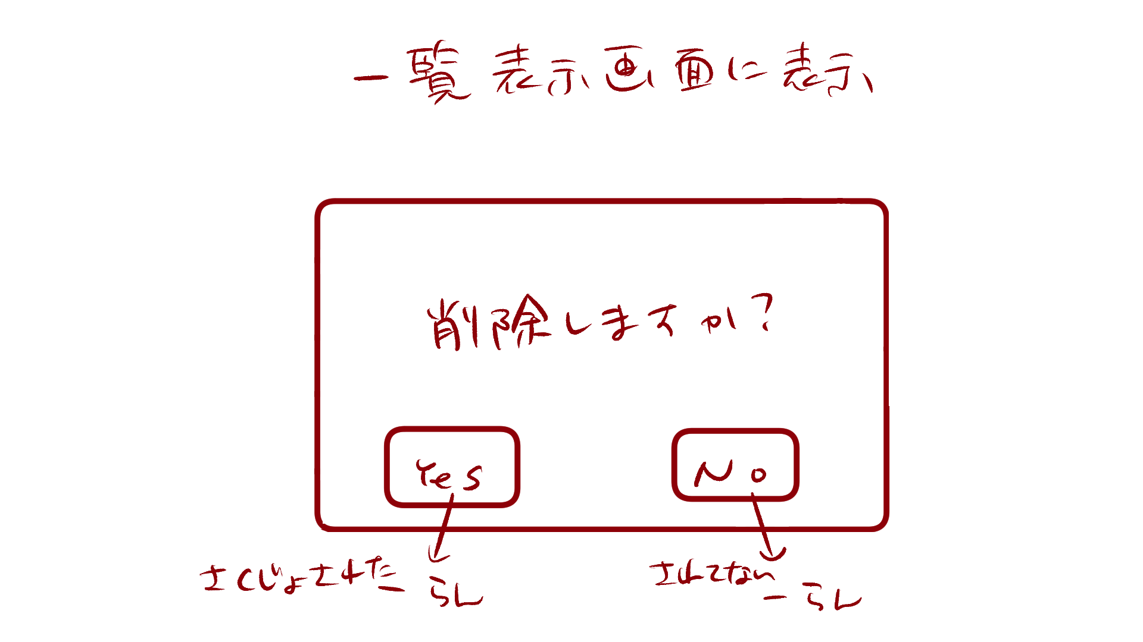

１

 | 機能設計

 |  |  | 「１ 削除選択ポップアップ」
 |  |  |  | 愚痴内容を削除する場合は「Yes」、削除しない場合は「No」をクリックする。
 |  |  |  | 削除する場合、「Yes」の上にマウスカーソルをホバーすると、マウスカーソルが爆弾になる。

 | 項目定義書

 | No |  | 物理名 |  | 論理名 |  | 画面型 |  | データ型 | min | max | DBテーブル | DBカラム | 備考
 |  | 1 | delete_popup |  | 削除選択ポップアップ |  | Pop up

ゲーム開始ポップアップ
外部設計書 |  |  |  |  |  | 画面名 |  | ゲーム開始ポップアップ |  |  |  | 作成者 |  |  | 更新者
 |  |  |  |  |  | システム名 |  |  |  |  |  | 作成日 |  |  | 更新日
 |  |  |  |  |  | 備考

 | 画面設計

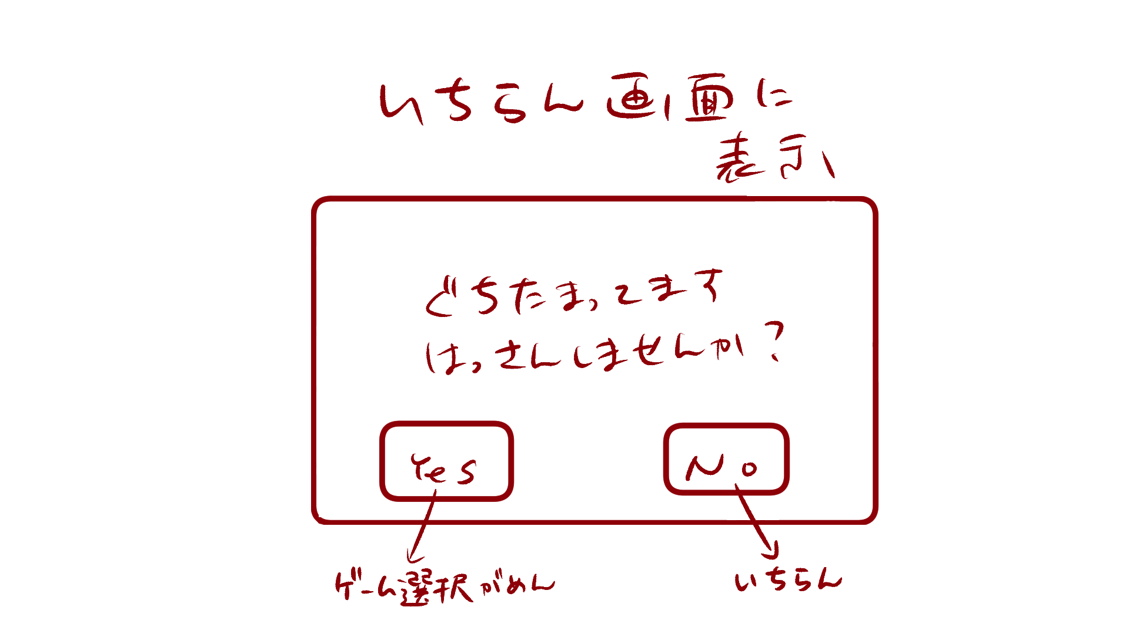

１

 | 機能設計

 |  |  | 「１ ゲーム開始ポップアップ」
 |  |  |  | ゲームを開始する場合は「Yes」、開始しない場合は「No」をクリック。
 |  |  |  | Yesを選択した場合はゲーム選択画面へ遷移する。
 |  |  |  | Noを選択した場合は愚痴一覧表示画面へ遷移する。

 | 項目定義書

 | No |  | 物理名 |  | 論理名 |  | 画面型 |  | データ型 | min | max | DBテーブル | DBカラム | 備考
 |  | 1 | gamestart_popup |  | ゲーム開始ポップアップ |  | Pop up

ゲーム選択.チェックボックス画面
外部設計書 |  |  |  |  |  | 画面名 |  | ゲーム選択.チェックボックス |  |  |  | 作成者 |  |  | 更新者
 |  |  |  |  |  | システム名 |  |  |  |  |  | 作成日 |  |  | 更新日
 |  |  |  |  |  | 備考

 | 画面設計

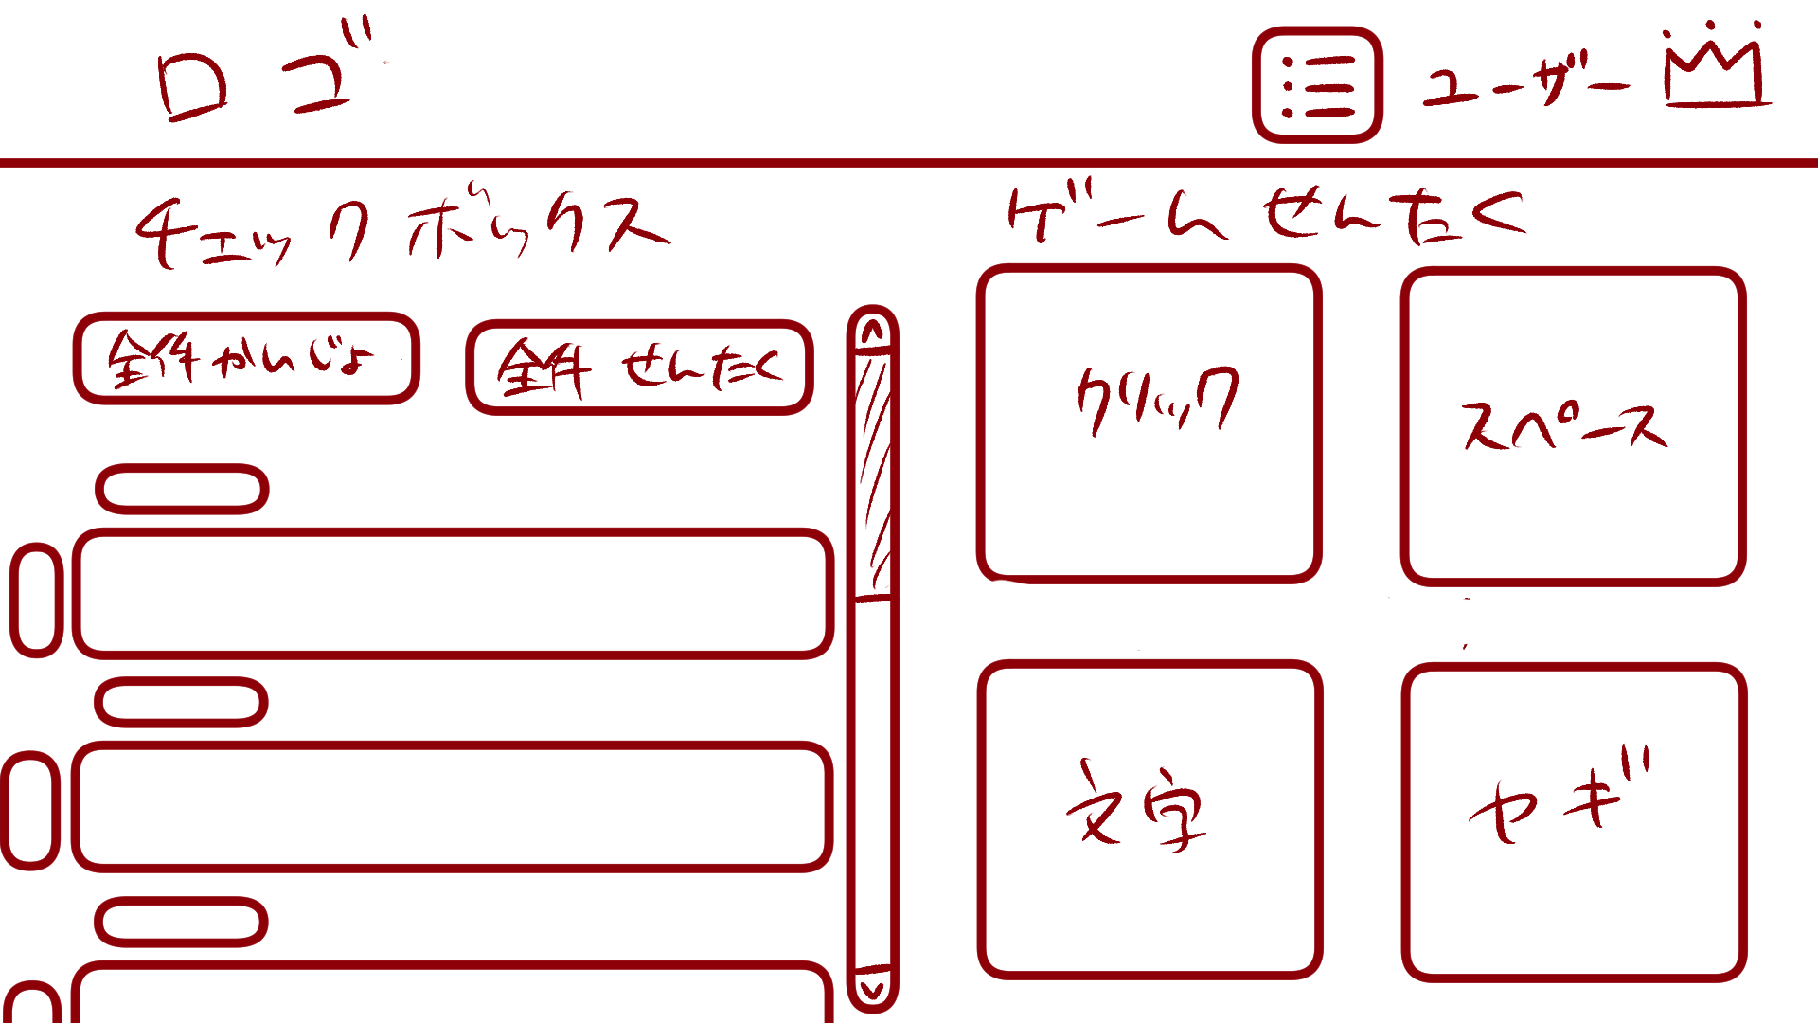

１
２

４
３

６
７
５

８
９

 | 機能設計

 |  |  | 「１ チェックボックスタイトル」
 |  |  |  | チェックボックスのタイトルを表示する。

 |  |  | 「２ ゲーム選択タイトル」
 |  |  |  | ゲーム選択のタイトルを表示する。

 |  |  | 「３ 全件解除ボタン」クリック
 |  |  |  | チェックボックスの選択全件解除を行う。

 |  |  | 「４ 全件選択ボタン」クリック
 |  |  |  | チェックボックスの全件選択を行う。

 |  |  | 「５ チェックボックス」クリック
 |  |  |  | チェックボックスを表示する。

 |  |  | 「６ クリック破壊ゲーム画面遷移ボタン」クリック
 |  |  |  | クリック破壊ゲーム画面に遷移する。

 |  |  | 「７ スペースキー連打ゲーム画面遷移ボタン」クリック
 |  |  |  | スペースキー連打ゲーム画面に遷移する。

 |  |  | 「８ 文字クリックゲーム画面遷移ボタン」クリック
 |  |  |  | 文字クリックゲーム画面に遷移する。

 |  |  | 「９ ヤギのご飯ゲーム画面遷移ボタン」クリック
 |  |  |  | ヤギのご飯ゲーム画面に遷移する。

 | 項目定義書

 | No |  | 物理名 |  | 論理名 |  | 画面型 |  | データ型 | min | max | DBテーブル | DBカラム | 備考
 |  | 1 | checkbox_title |  | チェックボックスタイトル |  | Title |  | String
 |  | 2 | gameselect_title |  | ゲーム選択タイトル |  | Title |  | String
 |  | 3 | cancelall_button |  | 全件解除ボタン |  | Button
 |  | 4 | selectall_button |  | 全件選択ボタン |  | Button
 |  | 5 | checkbox |  | チェックボックス |  | Checkbox
 |  | 6 | clickgame_button |  | クリック破壊ゲーム画面遷移ボタン |  | Button
 |  | 7 | spacegame_button |  | スペースキー連打ゲーム画面遷移ボタン |  | Button
 |  | 8 | nicogame_button |  | 文字クリックゲーム画面遷移ボタン |  | Button
 |  | 9 | lambgame_button |  | ヤギのご飯ゲーム画面遷移ボタン |  | Button

クリック破壊ゲーム説明ポップアップ
外部設計書 |  |  |  |  |  | 画面名 |  | クリック破壊ゲーム |  |  |  | 作成者 |  |  | 更新者
 |  |  |  |  |  | システム名 |  |  |  |  |  | 作成日 |  |  | 更新日
 |  |  |  |  |  | 備考

 | 画面設計

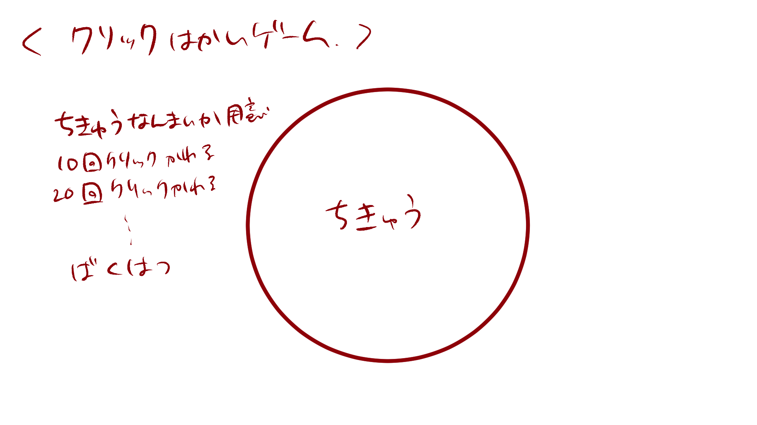

破壊されました
６

 | 機能設計

 |  |  | 「１ クリック破壊ゲームタイトル」
 |  |  |  | クリック破壊ゲームのタイトルを表示する。

 |  |  | 「２ 地球画像１」クリック
 |  |  |  | ページ表示と同時に表示する。
 |  |  |  | 地球画像１を18回クリックすると画像を消去する。
 |  |  |  | クリックに効果音を付ける。

 |  |  | 「３ 地球画像２」クリック
 |  |  |  | 地球画像１消去後、地球画像２を表示する。
 |  |  |  | 地球画像２を16回クリックすると画像を消去する。
 |  |  |  | クリックに効果音を付ける。

 |  |  | 「４ 地球画像３」クリック
 |  |  |  | 地球画像２消去後、地球画像３を表示する。
 |  |  |  | 地球画像３を16回クリックすると画像を消去する。
 |  |  |  | クリックに効果音を付ける。

 |  |  | 「５ 地球画像４」
 |  |  |  | 地球画像３消去後、地球画像４を表示する。
 |  |  |  | 地球画像４は３秒後エフェクト、効果音と共に消去する。

 |  |  | 「３ 破壊終了テキスト」クリック
 |  |  |  | 画像４が消去された後、テキストを表示する。
 |  |  |  | テキストをクリックした場合、ゲーム終了ポップアップ画面へ遷移する。

 | 項目定義書

 | No |  | 物理名 |  | 論理名 |  | 画面型 |  | データ型 | min | max | DBテーブル | DBカラム | 備考
 |  | 1 | clickgame_title |  | クリック破壊ゲームタイトル |  | Title
 |  | 2 | earth_image1 |  | 地球画像1 |  | Image |  |  |  |  |  |  | ページの背景黒
 |  | 3 | earth_image2 |  | 地球画像2 |  | Image
 |  | 4 | earth_image3 |  | 地球画像3 |  | Image
 |  | 5 | earth_image4 |  | 地球画像4 |  | Image
 |  | 6 | end_text |  | 破壊終了テキスト |  | Link |  | String

クリック破壊ゲーム
外部設計書 |  |  |  |  |  | 画面名 |  | クリック破壊ゲーム |  |  |  | 作成者 |  |  | 更新者
 |  |  |  |  |  | システム名 |  |  |  |  |  | 作成日 |  |  | 更新日
 |  |  |  |  |  | 備考

 | 画面設計

１

破壊されました
６

２～５

 | 機能設計

 |  |  | 「１ クリック破壊ゲームタイトル」
 |  |  |  | クリック破壊ゲームのタイトルを表示する。

 |  |  | 「２ 地球画像１」クリック
 |  |  |  | ページ表示と同時に表示する。
 |  |  |  | 地球画像１を18回クリックすると画像を消去する。
 |  |  |  | クリックに効果音を付ける。

 |  |  | 「３ 地球画像２」クリック
 |  |  |  | 地球画像１消去後、地球画像２を表示する。
 |  |  |  | 地球画像２を16回クリックすると画像を消去する。
 |  |  |  | クリックに効果音を付ける。

 |  |  | 「４ 地球画像３」クリック
 |  |  |  | 地球画像２消去後、地球画像３を表示する。
 |  |  |  | 地球画像３を16回クリックすると画像を消去する。
 |  |  |  | クリックに効果音を付ける。

 |  |  | 「５ 地球画像４」
 |  |  |  | 地球画像３消去後、地球画像４を表示する。
 |  |  |  | 地球画像４は３秒後エフェクト、効果音と共に消去する。

 |  |  | 「３ 破壊終了テキスト」クリック
 |  |  |  | 画像４が消去された後、テキストを表示する。
 |  |  |  | テキストをクリックした場合、ゲーム終了ポップアップ画面へ遷移する。

 | 項目定義書

 | No |  | 物理名 |  | 論理名 |  | 画面型 |  | データ型 | min | max | DBテーブル | DBカラム | 備考
 |  | 1 | clickgame_title |  | クリック破壊ゲームタイトル |  | Title
 |  | 2 | earth_image1 |  | 地球画像1 |  | Image |  |  |  |  |  |  | ページの背景黒
 |  | 3 | earth_image2 |  | 地球画像2 |  | Image
 |  | 4 | earth_image3 |  | 地球画像3 |  | Image
 |  | 5 | earth_image4 |  | 地球画像4 |  | Image
 |  | 6 | end_text |  | 破壊終了テキスト |  | Link |  | String

スペースキー連打ゲーム説明ポップアップ
外部設計書 |  |  |  |  |  | 画面名 |  | スペースキー連打ゲーム |  |  |  | 作成者 |  |  | 更新者
 |  |  |  |  |  | システム名 |  |  |  |  |  | 作成日 |  |  | 更新日
 |  |  |  |  |  | 備考

 | 画面設計

破壊されました
６

 | 機能設計

 |  |  | 「１ スペースキー連打ゲームタイトル」
 |  |  |  | スペースキー連打ゲームのタイトルを表示する。

 |  |  | 「２ 地球画像１」スペースキープッシュ
 |  |  |  | ページ表示と同時に表示する。
 |  |  |  | 18回スペースキーをタップすると画像を消去する。
 |  |  |  | クリックに効果音を付ける。

 |  |  | 「３ 地球画像２」クリック
 |  |  |  | 地球画像１消去後、地球画像２を表示する。
 |  |  |  | 16回スペースキーをタップすると画像を消去する。
 |  |  |  | クリックに効果音を付ける。

 |  |  | 「４ 地球画像３」クリック
 |  |  |  | 地球画像２消去後、地球画像３を表示する。
 |  |  |  | 16回スペースキーをタップすると画像を消去する。
 |  |  |  | クリックに効果音を付ける。

 |  |  | 「５ 地球画像４」
 |  |  |  | 地球画像３消去後、地球画像４を表示する。
 |  |  |  | 地球画像４は３秒後エフェクト、効果音と共に消去する。

 |  |  | 「３ 破壊終了テキスト」クリック
 |  |  |  | 画像４が消去された後、テキストを表示する。
 |  |  |  | テキストをクリックした場合、ゲーム終了ポップアップ画面へ遷移する。

 | 項目定義書

 | No |  | 物理名 |  | 論理名 |  | 画面型 |  | データ型 | min | max | DBテーブル | DBカラム | 備考
 |  | 1 | clickgame_title |  | スペースキー連打ゲームタイトル |  | Title
 |  | 2 | earth_image1 |  | 地球画像1 |  | Image |  |  |  |  |  |  | ページの背景黒
 |  | 3 | earth_image2 |  | 地球画像2 |  | Image
 |  | 4 | earth_image3 |  | 地球画像3 |  | Image
 |  | 5 | earth_image4 |  | 地球画像4 |  | Image
 |  | 6 | end_text |  | 破壊終了テキスト |  | Link |  | String

スペースキー連打ゲーム
外部設計書 |  |  |  |  |  | 画面名 |  | スペースキー連打ゲーム |  |  |  | 作成者 |  |  | 更新者
 |  |  |  |  |  | システム名 |  |  |  |  |  | 作成日 |  |  | 更新日
 |  |  |  |  |  | 備考

 | 画面設計

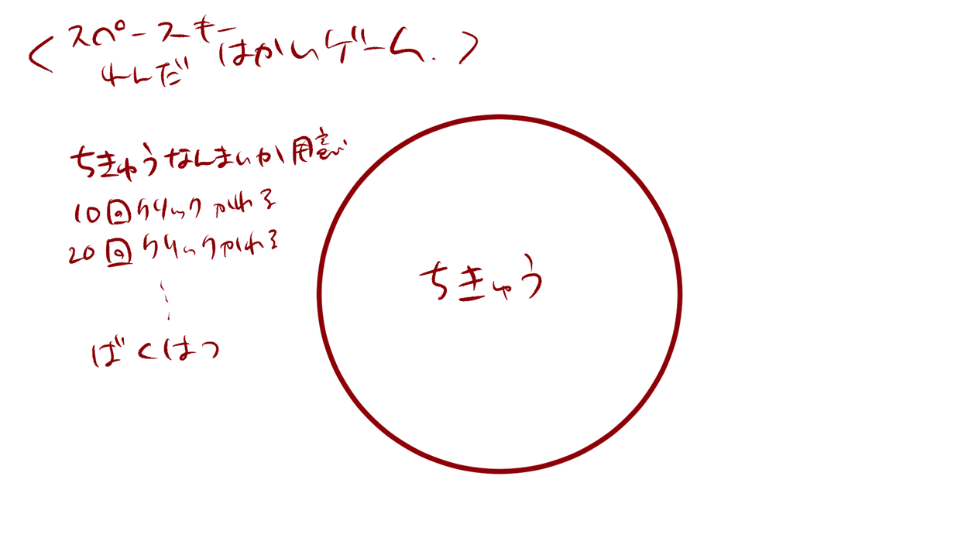
１

破壊されました
６

２～５

 | 機能設計

 |  |  | 「１ スペースキー連打ゲームタイトル」
 |  |  |  | スペースキー連打ゲームのタイトルを表示する。

 |  |  | 「２ 地球画像１」スペースキープッシュ
 |  |  |  | ページ表示と同時に表示する。
 |  |  |  | 18回スペースキーをタップすると画像を消去する。
 |  |  |  | クリックに効果音を付ける。

 |  |  | 「３ 地球画像２」クリック
 |  |  |  | 地球画像１消去後、地球画像２を表示する。
 |  |  |  | 16回スペースキーをタップすると画像を消去する。
 |  |  |  | クリックに効果音を付ける。

 |  |  | 「４ 地球画像３」クリック
 |  |  |  | 地球画像２消去後、地球画像３を表示する。
 |  |  |  | 16回スペースキーをタップすると画像を消去する。
 |  |  |  | クリックに効果音を付ける。

 |  |  | 「５ 地球画像４」
 |  |  |  | 地球画像３消去後、地球画像４を表示する。
 |  |  |  | 地球画像４は３秒後エフェクト、効果音と共に消去する。

 |  |  | 「３ 破壊終了テキスト」クリック
 |  |  |  | 画像４が消去された後、テキストを表示する。
 |  |  |  | テキストをクリックした場合、ゲーム終了ポップアップ画面へ遷移する。

 | 項目定義書

 | No |  | 物理名 |  | 論理名 |  | 画面型 |  | データ型 | min | max | DBテーブル | DBカラム | 備考
 |  | 1 | clickgame_title |  | スペースキー連打ゲームタイトル |  | Title
 |  | 2 | earth_image1 |  | 地球画像1 |  | Image |  |  |  |  |  |  | ページの背景黒
 |  | 3 | earth_image2 |  | 地球画像2 |  | Image
 |  | 4 | earth_image3 |  | 地球画像3 |  | Image
 |  | 5 | earth_image4 |  | 地球画像4 |  | Image
 |  | 6 | end_text |  | 破壊終了テキスト |  | Link |  | String

文字クリックゲーム
外部設計書 |  |  |  | 画面名 |  | 文字クリックゲーム |  |  |  | 作成者 |  |  | 更新者
 |  |  |  | システム名 |  |  |  |  |  | 作成日 |  |  | 更新日
 |  |  |  | 備考

 | 画面設計

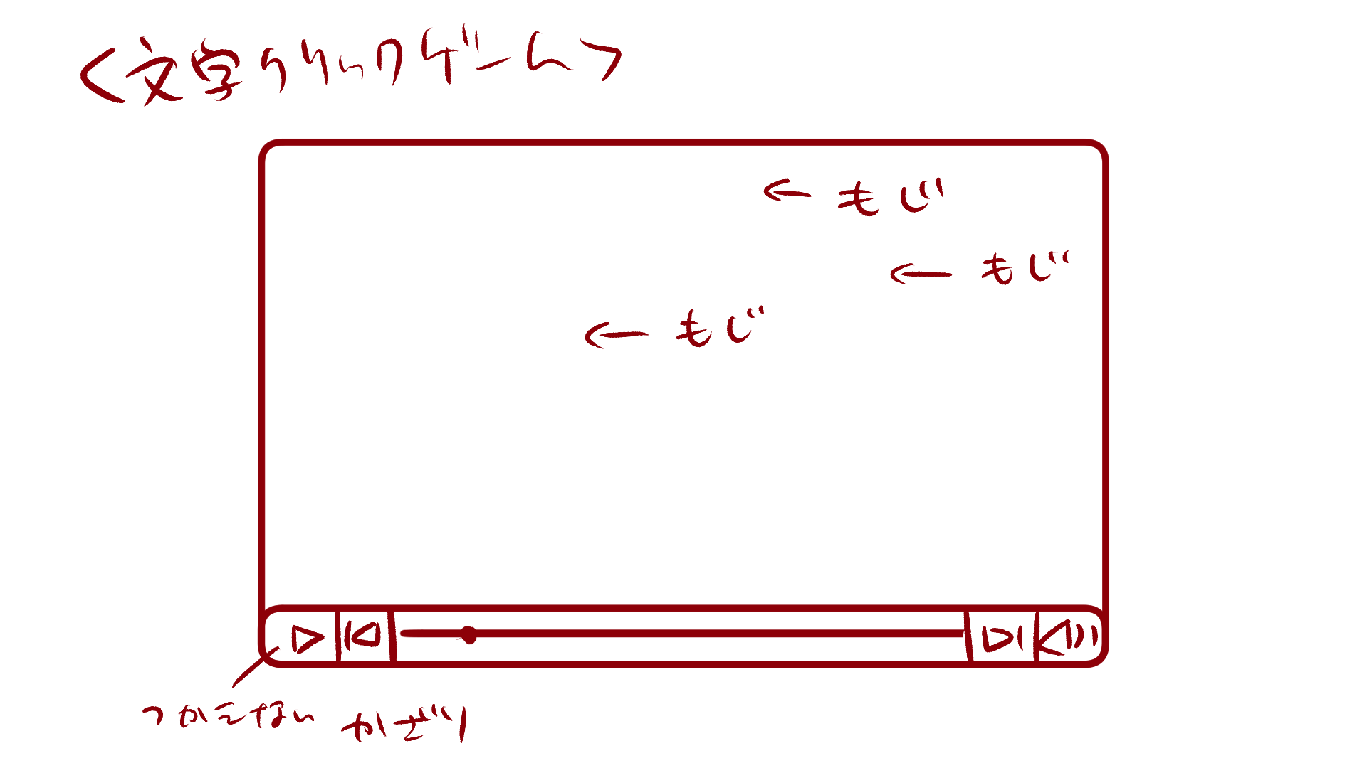

１

 | 機能設計

 | 項目定義書

 | No | 物理名 | 論理名 |  | 画面型 |  | データ型 | min | max | DBテーブル | DBカラム | 備考

ヤギのご飯ゲーム説明ポップアップ1
外部設計書 |  |  |  | 画面名 |  | ヤギのご飯ゲーム |  |  |  | 作成者 |  |  | 更新者
 |  |  |  | システム名 |  |  |  |  |  | 作成日 |  |  | 更新日
 |  |  |  | 備考

 | 画面設計

実際に真似しないでください。

 | 機能設計

 | 項目定義書

 | No | 物理名 | 論理名 |  | 画面型 |  | データ型 | min | max | DBテーブル | DBカラム | 備考

ヤギのご飯ゲーム説明ポップアップ2
外部設計書 |  |  |  | 画面名 |  | ヤギのご飯ゲーム |  |  |  | 作成者 |  |  | 更新者
 |  |  |  | システム名 |  |  |  |  |  | 作成日 |  |  | 更新日
 |  |  |  | 備考

 | 画面設計

実際に真似しないでください。

 | 機能設計

 | 項目定義書

 | No | 物理名 | 論理名 |  | 画面型 |  | データ型 | min | max | DBテーブル | DBカラム | 備考

ヤギのご飯ゲーム（手紙選択）
外部設計書 |  |  |  | 画面名 |  | ヤギのご飯ゲーム |  |  |  | 作成者 |  |  | 更新者
 |  |  |  | システム名 |  |  |  |  |  | 作成日 |  |  | 更新日
 |  |  |  | 備考

 | 画面設計

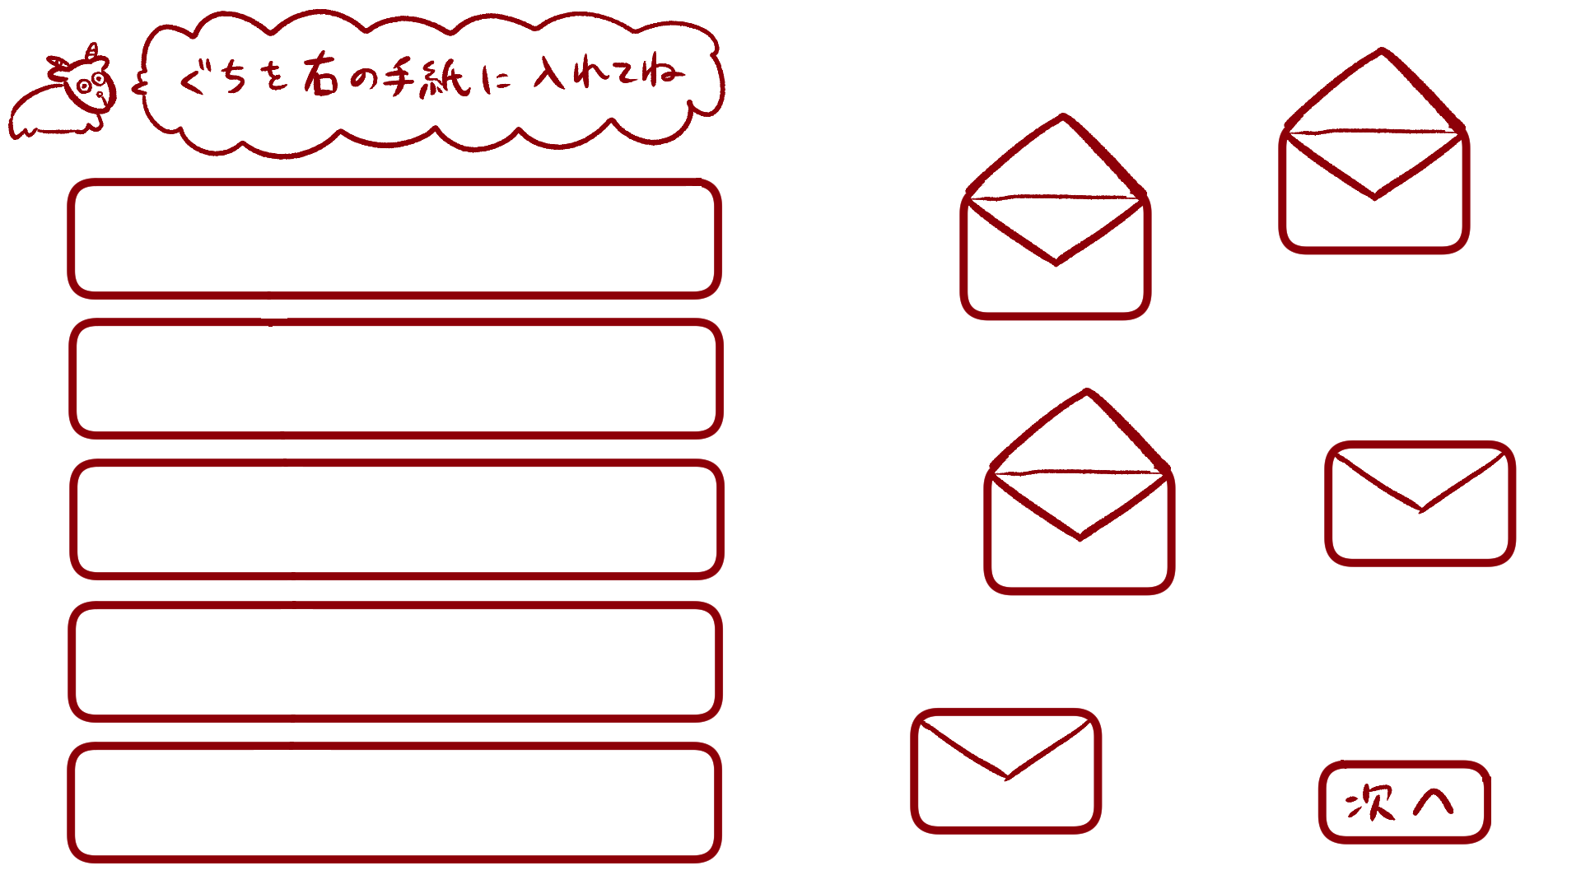

 | 機能設計

 | 項目定義書

 | No | 物理名 | 論理名 |  | 画面型 |  | データ型 | min | max | DBテーブル | DBカラム | 備考

ヤギのご飯ゲーム (手紙給仕)
外部設計書 |  |  |  | 画面名 |  | ヤギのご飯ゲーム |  |  |  | 作成者 |  |  | 更新者
 |  |  |  | システム名 |  |  |  |  |  | 作成日 |  |  | 更新日
 |  |  |  | 備考

 | 画面設計

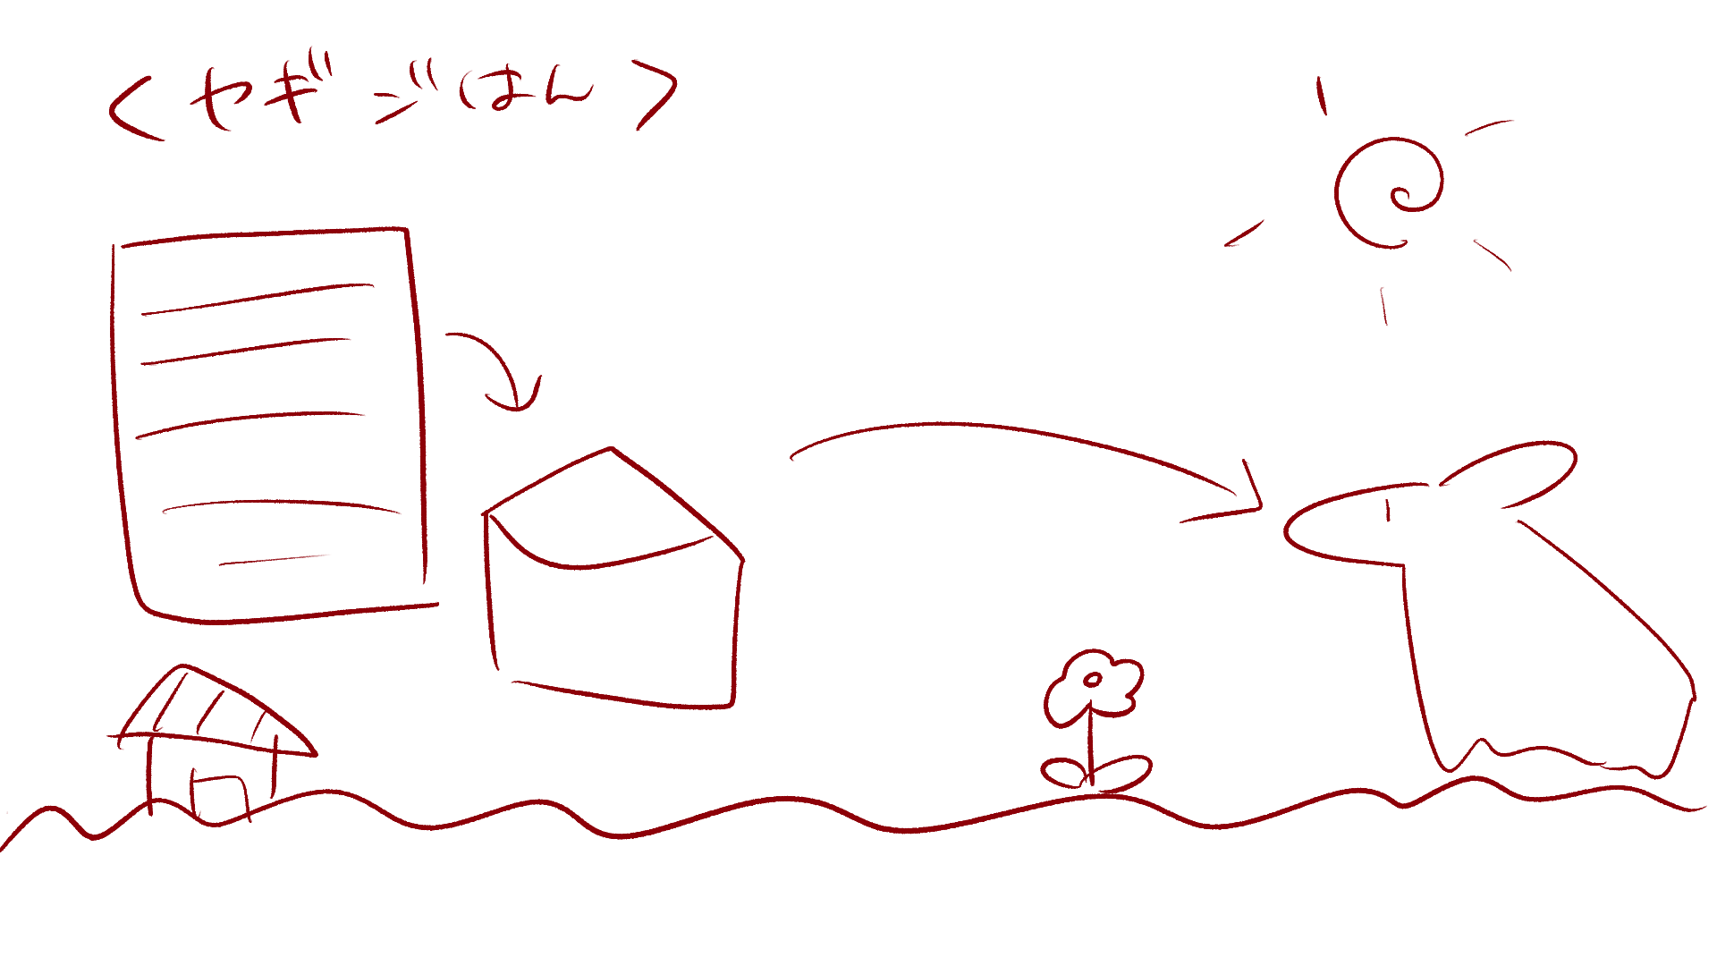
１

１

実際に真似しないでください。

 | 機能設計

 | 項目定義書

 | No | 物理名 | 論理名 |  | 画面型 |  | データ型 | min | max | DBテーブル | DBカラム | 備考

ゲーム終了ポップアップ画面
外部設計書 |  |  |  |  |  | 画面名 |  | ゲーム終了ポップアップ画面 |  |  |  | 作成者 |  |  | 更新者
 |  |  |  |  |  | システム名 |  |  |  |  |  | 作成日 |  |  | 更新日
 |  |  |  |  |  | 備考

 | 画面設計

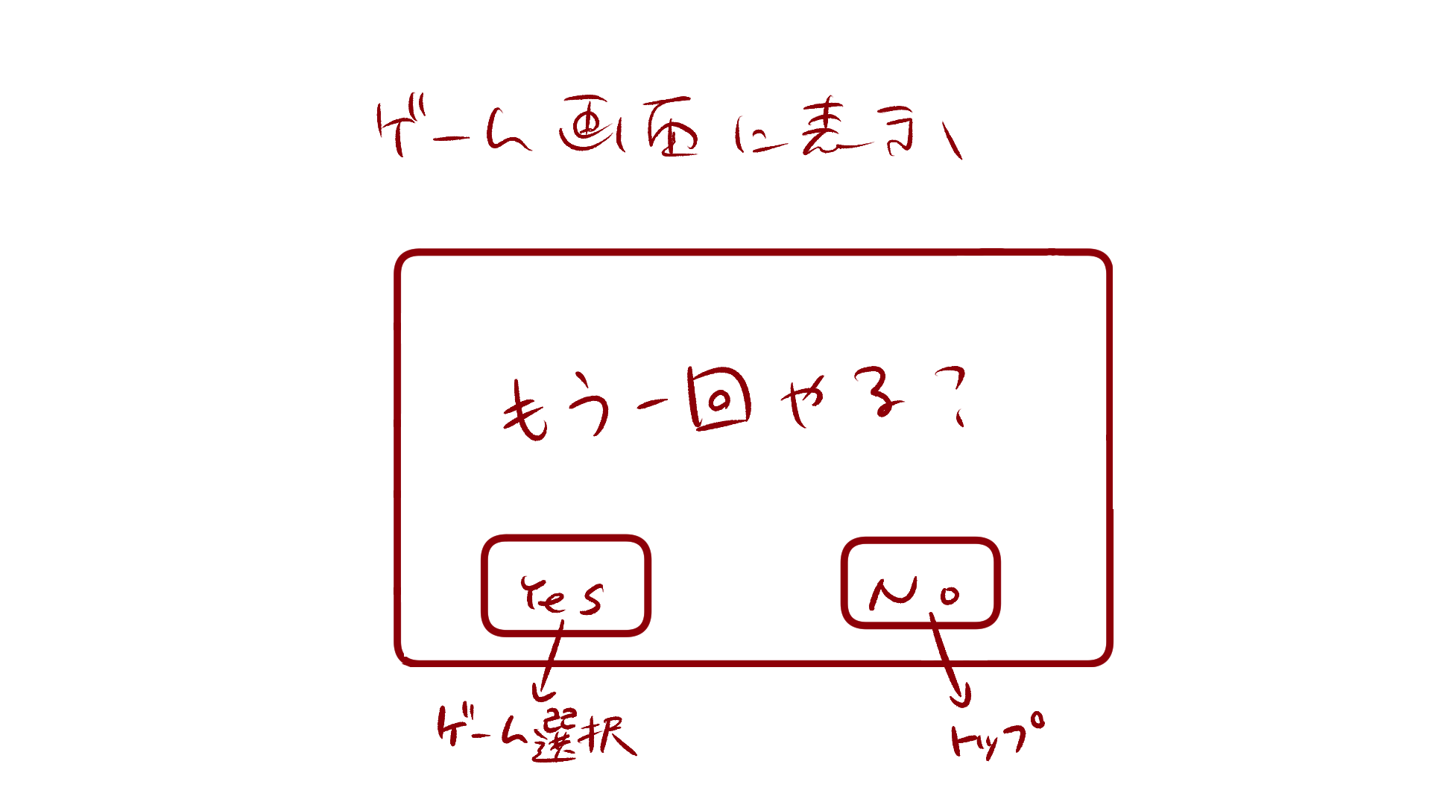

１

 | 機能設計

 |  |  | 「１ ゲーム終了ポップアップ」
 |  |  |  | もう一度ゲームを開始する場合は「Yes」、トップ画面へ戻る場合は「No」をクリック。
 |  |  |  | Yesを選択した場合はゲーム選択.チェックボックス画面へ遷移する。
 |  |  |  | Noを選択した場合はへトップへ遷移する。

 | 項目定義書

 | No |  | 物理名 |  | 論理名 |  | 画面型 |  | データ型 | min | max | DBテーブル | DBカラム | 備考
 |  | 1 | gameend_popup |  | ゲーム終了ポップアップ |  | Pop up

